Sheet1
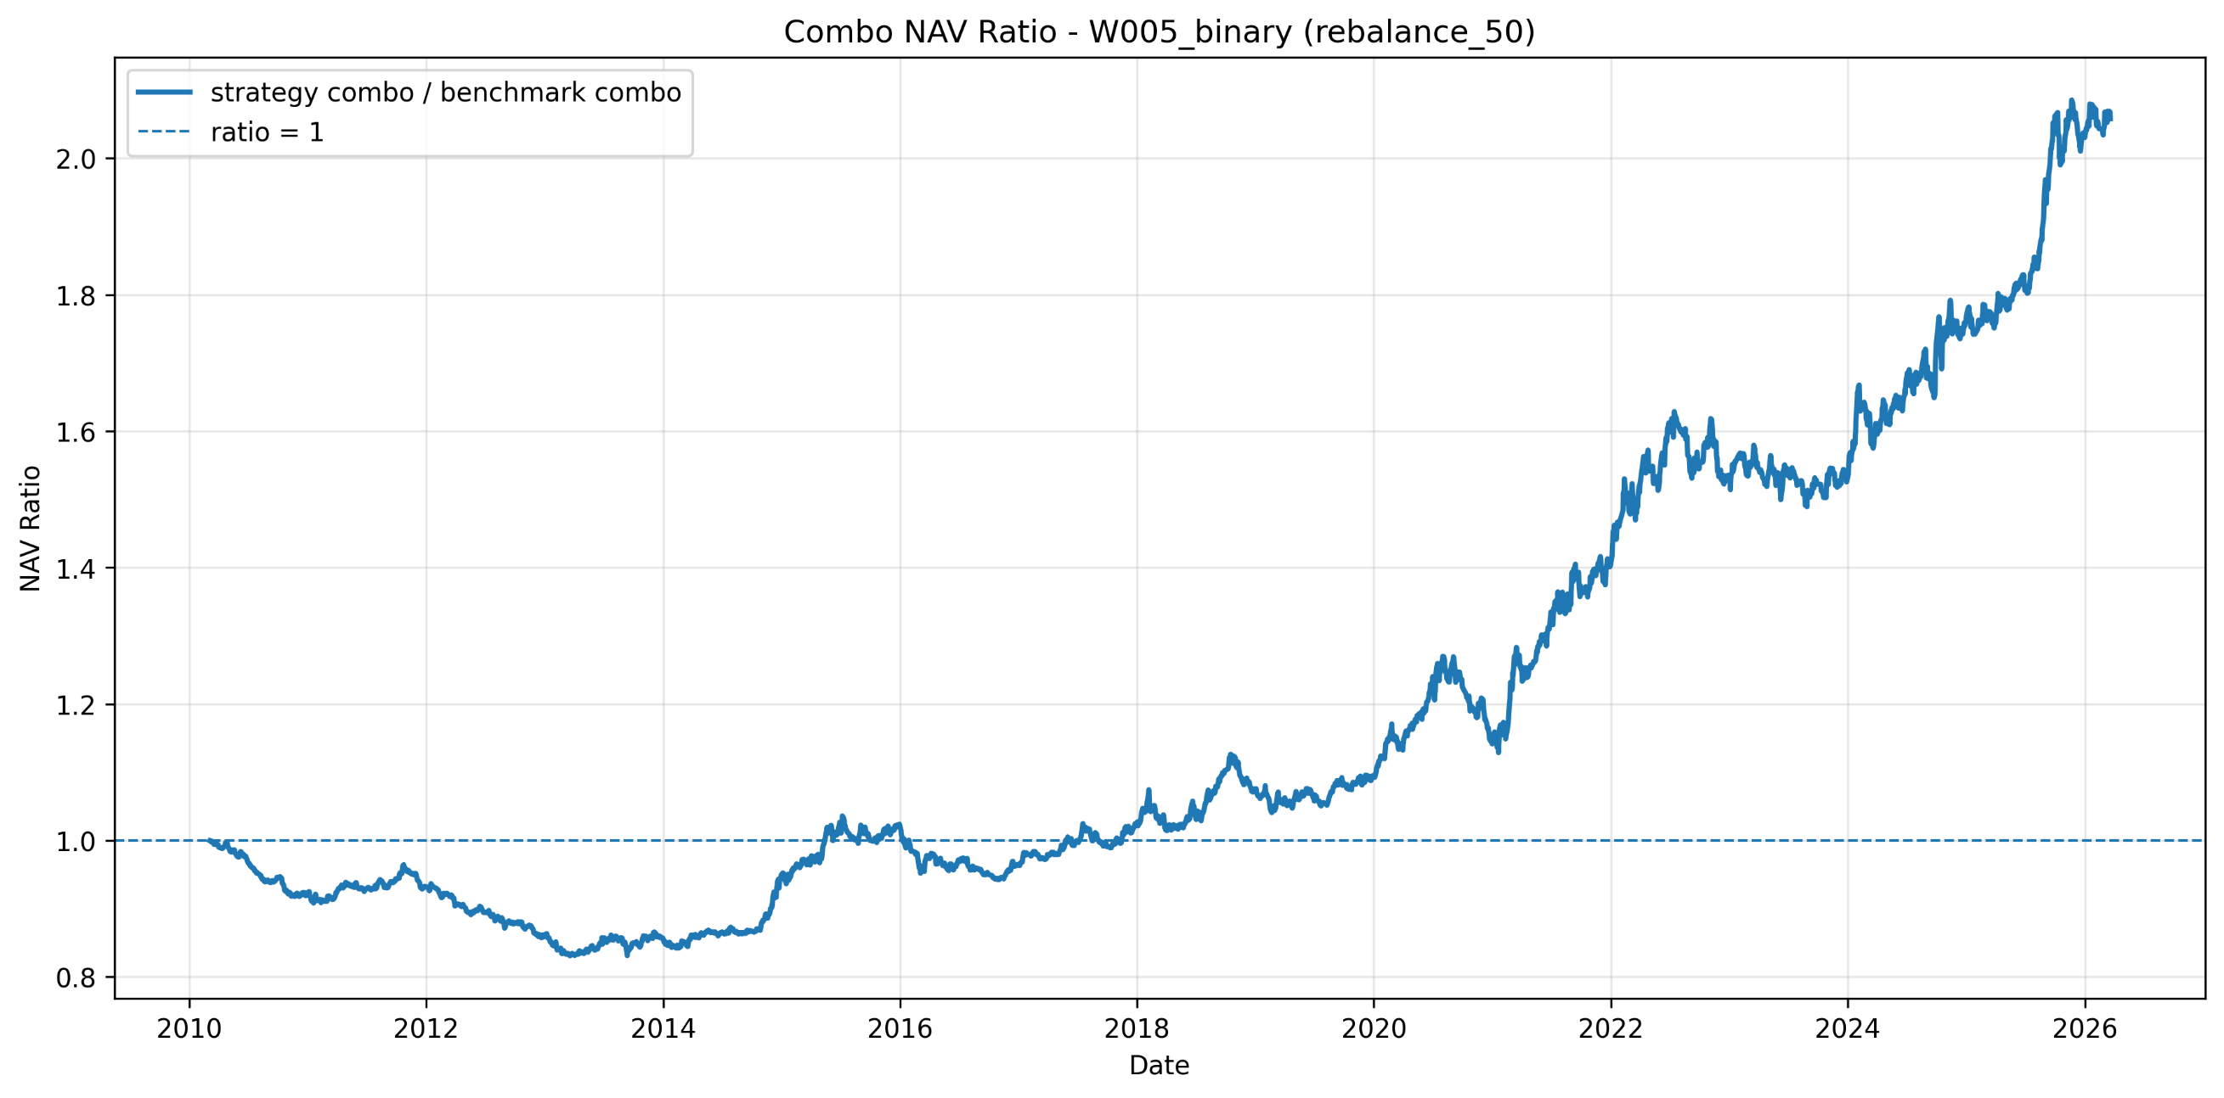

 | 2010 |  | 2012 |  | 2013 |  | 2020 |  | 2021 |  | 2023
 | 事件 | 指标 | 事件 | 指标 | 事件 | 指标 | 事件 | 指标 | 事件 | 指标 | 事件 | 指标
海外 | 欧债危机、FED宽松、人民币汇率抬升 欧债危机升级，4月27日标普将希腊主权评级降至垃圾级。5月10日，欧盟27国财长设立总额7500亿欧元的救助机制，防止危机继续蔓延。 9月22日，中美汇率战升级，奥巴马宣称将制裁中国 11月3日，FED第二轮量化宽松 | 1. 人民币汇率 | FED扩表 12月13日，美联储宣布推出第四轮量化宽松，进一步增大美联储资产规模 | 1. 美联储扩表 | 量化宽松时代结束，影响对未来利率走势的预期。 2月21日，美联储表示QE或提前结束 5月22日，美联储释放退出QE信号 12月18日，美联储宣布逐步退出QE，将每月购买资产规模减少100亿美元 | 1. 美国通货膨胀预期 2. 美联储每月购买资产规模 | 受疫情影响，全球股市、油价暴跌，美、日、欧迅速采取放水和财政刺激，中美贸易战达成一阶段协议 美股熔断4次（历史上共发生5次） 国际油价暴跌，4月21日WTI 5月原油期货报价首次跌至负值 美国、日本、欧洲货币大放水+财政刺激，导致美国、日本、欧洲国家的M2同比增速大幅飙升，如美国M2同比增速达24%，创1959年来新高，日本、欧洲M2同比增速创2008年金融危机后新高。年底，美国、德国股市创历史新高，日本股市创1991年来新高。 1月15日，中美签署第一阶段经贸协议 11月15日 十五国签署RCEP，达成全球规模最大的自贸协定 | 主要还是要关注资金流类指标，反映大放水下外资进入A股市场
资金 | 8月5日，保险资金投资股票比例升至20% |  | 扩大股市资金流开放，鼓励产业资本、海外资金、险资入市 2月20日，证监会将持股 30% 以上的股东每年 2% 自由增持股份的锁定期从 12 个月降至 6 个月，鼓励产业资本在合理价位增持股份 6月1日，国务院办公厅转发提出，要研究制定境外企业到境内发行人民币股票的制度规则。市场认为国际板将再度提上日程，并且将大量分流 A 股流动性，导致 6月4日大盘大跌。 6月20日，将所有境外投资者的持股限制由20%提高到30% 8月3日，新三板扩容获国务院批准 9月26日，保监会公告第一批获准管理险资的非保险类投资管理机构名单出炉，1.65万亿元险资或将进入股市 11月16日，IPO 再次暂停 | 1. IPO家数 | 钱荒杀估值。 3月25日，银监会规定银行理财投资非标资产标的余额不得超过35％，引起银行抢购债券来降低非标资产占比 |  | 多个海外国家M2同比猛增 7月11日，银保监会指出部分资金违规流入股市、楼市，推高资产泡沫（线索：深圳房价快速上涨、7月初上证综指加速上涨➡️国内流动性边际收紧？） 8月24日，创业板注册制首批企业上市，市场出现炒作行情
流动性 | 流动性收紧 4月7日，重启三年期央票 M1、M2增速明显回落 | 1. M1 2. M2 |  |  | 金融事件导致流动性紧张，央行未有效管理。 起点：兴业银行、光大银行出现60亿元交割违约，银行间隔夜回购利率涨至10％，6月20日达30％。 加剧：央行6月20日发行20亿元央票回笼资金，加剧流动性紧缩。 结果：12月19日，银行间市场利率全线上涨，SHIBOR上涨至6.5％，创6月来新高。 | 1. 银行间隔夜回购利率 2. 央票回笼资金 3. 逆回购 4. 短期流动性调节工具SLO 5. SHIBOR
经济增长 | 工业经济指标回落，电子、机械设备行业表现好。 全年GDP实际增速10.6%，增速上行；固定资产投资累计同比增速24.5%，增速回落；工业增加值累计同比增速15.7%，增速上行；全年工业企业利润总额同比增速53.6%，大幅上行；社零增速18.3%，上行。 7月1日，中采PMI连续两月回落，引发经济二次探底担忧 8月17日，Q2GDP超过日本，成为第二大经济体 10-11月，大宗商品价格持续大涨，引发市场对经济重新上行、制造业产能投资周期的憧憬。A股归母净利润增速达39%，大幅提升12%。主板、中小板增速相当，创业板略低，非金融和非金融剔除”两油“增速更高。 iPhone4发布，标志智能手机时代到来。2010年是全球智能手机出货量高增速起点，科技板块涨幅领先；机械设备行业表现较好，挖掘机销量在新项目下创新高；后周期属性的食品医药表现较好。 | 1. GDP 2. PMI 3. 固定资产投资 4. 工业增加值 5. 工业企业利润总额 6. 大宗商品价格 7. 海外科技指标 8. 归母净利润增速 | 中国经济悲观预期修正估值，信心慢于基本面恢复 3月5日，我国 GDP 目标、实际8年来首次低于8%；7月13日，GDP单季度增速 3 年来首次破 8%（★） 9月6日，国家发展改革委两日批复 1 万亿元投资项目 PMI Q1大幅上升支撑股市估值，Q2大幅回落，估值进入震荡下跌通道 固定资产投资：累计同比增速较上年回落 3.2%，保持在 20.6% 的高位，基建投资开始成为拉动经济的重要工具。 工业增加值累计同比增速为 10%，较上年下降 3.9%。 全年工业企业利润总额同比增速为 0.8%，较上年大幅下降 14.9% 社会消费品零售总额：名义同比增速为 14.3%，比上年下降 2.8% 2012年，A股上市公司利润明显下滑。全部A股归母净利润增速为 1%，其中主板表现好于中小板和创业板，非金融归母净利润增速为 -12% | 1. GDP目标 2. GDP实际值 3. PMI 4. 固定资产投资 5. 工业增加值 6. 全年工业企业利润总额 7. 社零 8. 上市公司归母净利润增速（★） | 在2012年新一轮经济刺激政策下表现较好。 【债券利率】在2013年一路上行。 【中国GDP实际增速】同比下行0.1％ 【固定资产投资累计同比】增速达19.6％；【工业增加值累计同比】增速9.7％，较上年下降0.3％；【工业企业利润总额】增速1.5％，较上年上升0.7％；【社零】同比增速13.1％，较上年下降1.2％ | 1. 债券利率 2. 中国GDP实际增速 3. 固定资产投资累积同比 4. 工业增加值累计同比 5. 工业企业利润总额 6. 社零 7. 创业板归母净利润增速 8. 非金融剔除两油归母净利润增速 | 疫情冲击Q1经济数据，各国积极刺激，下半年在外需猛增下超预期实现出口提升 1月20日 武汉“封城” 3月27日 中央提出适当提高财政赤字率、发行特别国债 3月28日 美国签署2万亿美元经济刺激法案 Q1 GDP同比增速为-6.8%，国内首次出现GDP负增长 中国以及其他很多国家没有采取传统的基建投资刺激方式，转而对光伏新能源、新能源汽车进行大量财政补贴，显示着补贴刺激方式发生了重大变化 Q2、Q3 实际GDP单季度增速分别为3.2%、4.9%，快速回升，同时工业大宗商品价格大幅上涨，意味着企业盈利回升弹性更大 出口实现超预期好转，家用电器、光伏、机械、新能源汽车形成海外需求驱动力
盈利 |  |  |  |  |  |  | 上市公司盈利弹性： 1）绝对水平大：Q1降至-24%，Q2回升至-11%，Q3回升至18%，Q4单季度盈利增速升至60%，非金融企业盈利增速变化幅度更大； 2）相对水平高于经济恢复增速：疫情中被淘汰的企业造成了供给侧结构性改革效应，疫情结束后消费恢复弹性明显高于供给，使头部公司（存活下来的公司）获得更大市场份额和盈利能力
价量 | A股估值下降明显，个股仍有赚钱效应。 A股估值水平大幅下降45%。大部分国家和地区股票恢复性上涨，A股位列倒三。 个股赚钱效应。全部个股收益率算术平均值为15%，全部个股收益率中位数4%，全年上涨个股数占比55%，下跌个股数占比45%。 中小板、创业板强于主板。 公募基金在医药、食饮板块抱团。原因：后周期属性、ROE＞10%。 | 1. 全球其他市场股票：可能没用 2. ROE 3. 赚钱效应：全部个股收益率中位数、算术平均值 | 全球主要股票市场持续暴涨，美股创危机以来新高 1月至3月两会开始之前，上证综指上涨13% 4月3日，调增 QFII 投资额度 500 亿美元，总投资额度达到 800 亿美元。 4月30日，交易经手费及过户费等总体降幅达 25%，总额约达 30 亿元，明显降低市场交易成本 | 1. 美股增速 | 分板赚钱效应 | 1. 赚钱效应：个股收益率算数平均值 | 行情分化大，公募资金抱团，估值指标暴露尾部风险 2月3日，年后第一个交易日市场暴跌 个股整体赚钱效应不太强，全部个股收益率算术平均值为18%，全部个股收益率中位数为3%，54%的股票在2020年实现上涨 Q4前市场审美：寻找疫情影响下盈利稳定赛道长的品种 Q4后市场审美：经济复苏中盈利向上弹性大的品种，使大宗商品价格突破2017年高点，直逼2011年历史最高水平，全球航运火爆 全A股估值水平大幅提升，4月后股票市场抬升在债券利率持续上升中实现。原因： 1）5月后国内债券利率持续上行，但海外流动性依然极度宽松，使外资持续流入、人民币不断升值 2）估值反映过去盈利情况，但2020H2下半年的企业盈利快速回升会提前反映在股价中，这一点在2009年也曾出现 公募基金抱团：2020Q2、Q3全市场所有主动管理型股票基金（普通股票型基金、混合偏股基金、混合平衡基金、混合灵活配置基金）重仓持股1400只股票中，前400只持仓多的股票合计持仓达到基金全部重仓持股市值的约94%
利率 | 六次提准、两次加息 1月12日，上调存款准备金率0.5% 2月12日，上调存款准备金率0.25% 5月2日，上调存款准备金率0.5% 7月8日，央行表示下半年延续适度宽松货币政策 10月19日，上调存贷款基准利率 11月10日，上调存款准备金率0.5% 11月19日，上调存款准备金率0.5% 12月10日，上调存款准备金率 12月26日，上调存贷款基准利率、央行对金融机构贷款利率、再贴现利率 | 1. 存款准备金率 2. 存贷款基准利率 3. 金融机构贷款利率 4. 再贴现利率 | 央行两次降准、两次降息 2月18日，央行下调存款准备金率 0.5 个百分点 5月12日，央行下调存款准备金率 0.5 个百分点 6月7日，央行明起降息 0.25 百分点 7月5日，央行年内首次不对称下调人民币存贷款基准利率。同时，金融机构存款利率浮动区间上限调整为基准利率的1.1倍，贷款利率浮动区间的下限调整为基准利率的0.7倍 | 1. 存款准备金率 |  |  | 应对疫情的宽松 1月1日 下调存款准备金率0.5%，释放长期资金8000多亿元 3月3日 美联储降息50bp 3月16日 美联储将利率降至0，推出7000亿美元大规模QE计划 3月23日，美联储宣布开启无限量化宽松模式，并将采取六大措施拯救经济 4月3日，央行宣布对中小银行定向降准1% | 定向降准、存款准备金、中美利率息差（反映降息空间？）
贷款 | 1月20日，媒体报道多家银行收到主管部门口头通知，要求全面停止1月份剩余时间新增信贷

